الغلاف


الغلاف ( للطباعة )


فكرة التصويت الثنائي
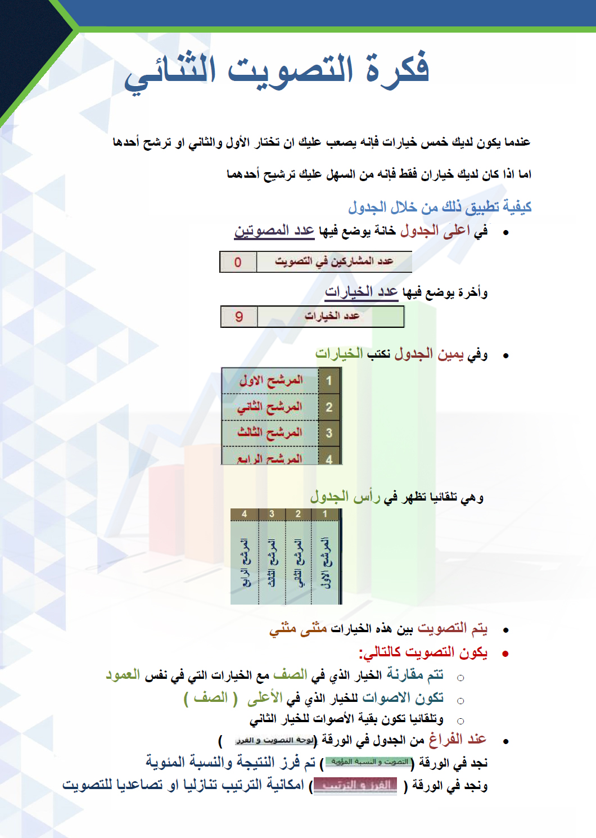

لوحة التصويت و الفرز
 | عدد المشاركين في التصويت |  |  | 15 |  |  | عدد الخيارات |  |  |  | 8

بسم الله الرحمن الرحيم من خلال الجدول التالي يتم التفضيل المنطقي بين الخيارات المدونة عن طريق التصويت الثنائي.

 |  |  | 1 | 2 | 3 | 4 | 5 | 6 | 7 | 8
 |  |  | المرشح الاول | المرشح الثاني | المرشح الثالث | المرشح الرابع | المرشح الخامس | المرشح السادس | المرشح السايع | المرشح الثامن
 | 1 | المرشح الاول | 15 | 15 | 15 | 15 | 15 | 15 | 15 | 15
 | 2 | المرشح الثاني |  | 15 | 15 | 15 | 15 | 15 | 15 | 15
 | 3 | المرشح الثالث |  |  | 15 | 15 | 15 | 15 | 15 | 15
 | 4 | المرشح الرابع |  |  |  | 15 | 15 | 15 | 15 | 15
 | 5 | المرشح الخامس |  |  |  |  | 15 | 15 | 15 | 15
 | 6 | المرشح السادس |  |  |  |  |  | 15 | 15 | 15
 | 7 | المرشح السايع |  |  |  |  |  |  | 15 | 15
 | 8 | المرشح الثامن |  |  |  |  |  |  |  | 15
 |  |  | 15 | 30 | 45 | 60 | 75 | 90 | 105 | 120

